Worksheet
Изображение* | ID | Код | Артикул* | Название товара* | Цена, руб.* | Основной | Удаленный | В пути | 0 | Ваш заказ
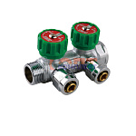 | 820654 | FRK-220004 | VER402 | коллектор 2 выхода с рег. вентилями 3/4х16 под золотник С ХРОМ КОНУСАМИ (1/30шт) | 1 435.13 руб. | 9 | 0 | 0 | шт |  | 0
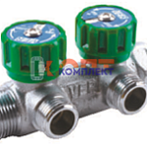 | 820651 | FRK-220001 | VER402-A | коллектор 2 выхода с рег. вентилями 3/4х1/2 нар. (НУЖЕН соед. с накид гайкой VRK163B) (1/30шт) | 1 196.24 руб. | 6 | 0 | 0 | шт |  | 0
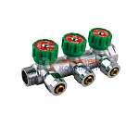 | 820655 | FRK-220005 | VER403 | коллектор 3 выхода с рег. вентилями 3/4х16 под золотник С ХРОМ КОНУСАМИ (1/30шт) | 2 170.02 руб. | 1 | 0 | 0 | шт |  | 0
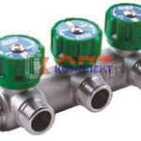 | 820652 | FRK-220002 | VER403-A | коллектор 3 выхода с рег. вентилями 3/4х1/2 нар. (НУЖЕН соед. с накид гайкой VRK163B) (1/30шт) | 1 807.13 руб. | 0 | 0 | 0 | шт |  | 0
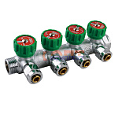 | 820656 | FRK-220006 | VER404 | коллектор 4 выхода с рег. вентилями 3/4х16 под золотник С ХРОМ КОНУСАМИ (1/30шт) | 2 821.02 руб. | 0 | 0 | 0 | шт |  | 0
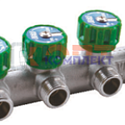 | 820653 | FRK-220003 | VER404-A | коллектор 4 выхода с рег. вентилями 3/4х1/2 нар. (НУЖЕН соед. с накид гайкой VRK163B) (1/30шт) | 2 337.78 руб. | 0 | 0 | 0 | шт |  | 0
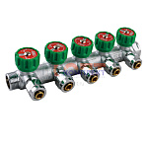 | 820657 | FRK-220007 | VER405 | коллектор 5 выхода с рег. вентилями 3/4х16 под золотник С ХРОМ КОНУСАМИ (1/30шт) | 3 634.32 руб. | 0 | 0 | 0 | шт |  | 0
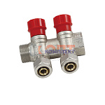 | 824785 | FRK-220015 | VR502 | коллектор регулирующий с цангами 3/4"х16-2 вых.никель VR (28/4шт) | 1 112.36 руб. | >10 | 0 | 0 | шт |  | 0
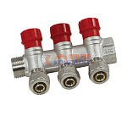 | 824787 | FRK-220017 | VR503 | коллектор регулирующий с цангами 3/4"х16-3 вых. никель VR (20/4шт) | 1 617.48 руб. | 0 | 0 | 0 | шт |  | 0
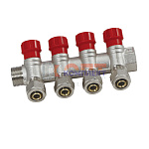 | 824789 | FRK-220019 | VR504 | коллектор регулирующий с цангами 3/4"х16-4 вых. никель VR (16/2шт) | 2 173.66 руб. | 0 | 0 | 0 | шт |  | 0
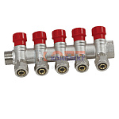 | 824791 | FRK-220021 | VR505 | коллектор регулирующий с цангами 3/4"х16-5 вых. никель VR (10/2шт) | 2 687.90 руб. | 0 | 0 | 0 | шт |  | 0
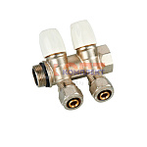 | 829311 | FRK-220035 | VR512 | Кол.с регулир. вентилями и цан.3/4"х16-2 "ViEiR" (24/4шт) | 1 112.36 руб. | 0 | 0 | 0 | шт |  | 0
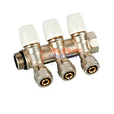 | 829312 | FRK-220036 | VR513 | Кол.с регулир. вентилями и цан.3/4"х16-3 "ViEiR" (20/2шт) | 1 650.31 руб. | 0 | 0 | 0 | шт |  | 0
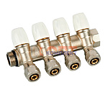 | 829313 | FRK-220037 | VR514 | Кол.с регулир. вентилями и цан.3/4"х16-4 "ViEiR" (12/2шт) | 2 197.37 руб. | 0 | 0 | 0 | шт |  | 0
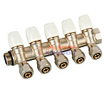 | 829314 | FRK-220038 | VR515 | Кол.с регулир. вентилями и цан.3/4"х16-5 "ViEiR" (16/2шт) | 2 565.73 руб. | 0 | 0 | 0 | шт |  | 0
 | 824786 | FRK-220016 | VR602 | коллектор регулирующий с цангами 1"х16-2 вых. никель VR (24/4шт) | 1 250.95 руб. | 0 | 0 | 0 | шт |  | 0
 | 824788 | FRK-220018 | VR603 | коллектор регулирующий с цангами 1"х16-3 вых. никель VR (16/2шт) | 1 807.13 руб. | 0 | 0 | 0 | шт |  | 0
 | 824790 | FRK-220020 | VR604 | коллектор регулирующий с цангами 1"х16-4 вых. никель VR (16/2шт) | 2 388.84 руб. | 0 | 0 | 0 | шт |  | 0
 | 824792 | FRK-220022 | VR605 | коллектор регулирующий с цангами 1"х16-5 вых. никель VR (10/2шт) | 2 846.55 руб. | 0 | 0 | 0 | шт |  | 0
 | 829315 | FRK-220039 | VR612 | Кол.с регулир. вентилями и цан.1"х16-2 "ViEiR" (24/4шт) | 1 221.77 руб. | 0 | 0 | 0 | шт |  | 0
 | 829316 | FRK-220040 | VR613 | Кол.с регулир. вентилями и цан.1"х16-3 "ViEiR" (16/2шт) | 1 768.84 руб. | 2 | 0 | 0 | шт |  | 0
 | 829317 | FRK-220041 | VR614 | Кол.с регулир. вентилями и цан.1"х16-4 "ViEiR" (12/2шт) | 2 385.20 руб. | 0 | 0 | 0 | шт |  | 0
 | 829318 | FRK-220042 | VR615 | Кол.с регулир. вентилями и цан.1"х16-5 "ViEiR" (15/2шт) | 2 974.20 руб. | 0 | 0 | 0 | шт |  | 0
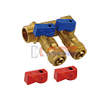 | 824793 | FRK-220023 | VR702 | коллектор с отсеч. кранами 3/4"х16 - 2 вых. красн.+син. латунь VR (40/1шт) | 1 030.30 руб. | 5 | 0 | 0 | шт |  | 0
 | 824794 | FRK-220024 | VR702A | коллектор с отсеч. кранами 1"х16 - 2 вых. красн.+син. латунь VR (40/1шт) | 1 203.54 руб. | 0 | 0 | 0 | шт |  | 0
 | 824795 | FRK-220025 | VR702B | коллектор с отсеч. кранами 1"х20 - 2 вых. красн.+син. латунь VR (40/1шт) | 1 661.25 руб. | 0 | 0 | 0 | шт |  | 0
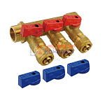 | 824796 | FRK-220026 | VR703 | коллектор с отсеч. кранами 3/4"х16 - 3 вых. красн.+син. латунь VR (40/1шт) | 1 471.60 руб. | 0 | 0 | 0 | шт |  | 0
 | 824797 | FRK-220027 | VR703A | коллектор с отсеч. кранами 1"х16 - 3 вых. красн.+син. латунь VR (40/1шт) | 1 730.54 руб. | 0 | 0 | 0 | шт |  | 0
 | 824798 | FRK-220028 | VR703B | коллектор с отсеч. кранами 1"х20 - 3 вых. красн.+син. латунь VR (40/1шт) | 2 496.43 руб. | 0 | 0 | 0 | шт |  | 0
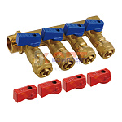 | 824799 | FRK-220029 | VR704 | коллектор с отсеч. кранами 3/4"х16 - 4 вых. красн.+син. латунь VR (40/1шт) | 1 896.49 руб. | 1 | 0 | 0 | шт |  | 0
 | 824800 | FRK-220030 | VR704A | коллектор с отсеч. кранами 1"х16 - 4 вых. красн.+син. латунь VR (40/1шт) | 2 222.90 руб. | 0 | 0 | 0 | шт |  | 0
 | 824801 | FRK-220031 | VR704B | коллектор с отсеч. кранами 1"х20 - 4 вых. красн.+син. латунь VR (40/1шт) | 3 329.79 руб. | 0 | 0 | 0 | шт |  | 0
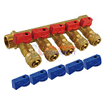 | 824802 | FRK-220032 | VR705 | коллектор с отсеч. кранами 3/4"х16 - 5 вых. красн.+син. латунь VR (40/1шт) | 2 328.67 руб. | 0 | 0 | 0 | шт |  | 0
 | 824803 | FRK-220033 | VR705A | коллектор с отсеч. кранами 1"х16 - 5 вых. красн.+син. латунь VR (40/1шт) | 2 662.37 руб. | 0 | 0 | 0 | шт |  | 0
 | 824804 | FRK-220034 | VR705B | коллектор с отсеч. кранами 1"х20 - 5 вых. красн.+син. латунь VR (40/1шт) | 2 941.38 руб. | 0 | 0 | 0 | шт |  | 0
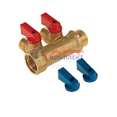 | 823192 | FRK-220009 | VR712 | коллектор 2 выхода с отсеч кранами 3/4х1/2 нар.латунь (1/50шт) | 888.07 руб. | >10 | 0 | 0 | шт |  | 0
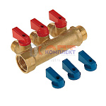 | 823193 | FRK-220010 | VR713 | коллектор 3 выхода с отсеч кранами 3/4х1/2 нар.латунь (1/50шт) | 1 221.77 руб. | >10 | 0 | 0 | шт |  | 0
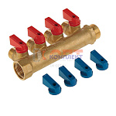 | 823194 | FRK-220011 | VR714 | коллектор 4 выхода с отсеч кранами 3/4х1/2 нар.латунь (1/50шт) | 1 560.95 руб. | >10 | 0 | 0 | шт |  | 0
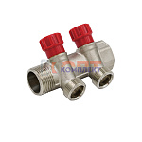 | 824045 | FRK-220012 | VR902 | коллектор регулирующий 1"х3/4" ЕВРОКОНУС -2 выхода VR (2/24шт) | 1 209.01 руб. | >25 | 0 | 0 | шт |  | 0
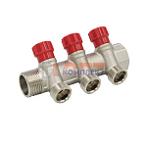 | 824046 | FRK-220013 | VR903 | коллектор регулирующий 1"х3/4" ЕВРОКОНУС -3 выхода VR (2/16шт) | 1 688.60 руб. | >10 | 0 | 0 | шт |  | 0
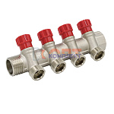 | 824047 | FRK-220014 | VR904 | коллектор регулирующий 1"х3/4" ЕВРОКОНУС -4 выхода VR (2/12шт) | 2 202.84 руб. | >10 | 0 | 0 | шт |  | 0

